Version(221014)
Casting 鑄物
Prototype
Machining 加工品
 |  |  |  | All Dimension Inspection Report 檢查基準書兼成績書
Mass production
Information |  | Customer |  | Supplier |  |  |  | Customer 客戶 |  | Judged 判定 |  | Approved 承認
Name |  | BW |  | Vulcan
Part Name 品名 |  | Turbine housing assembly |  | Turbine housing assembly
Part No 品番 |  | - |  | A2103055
Drawing number |  | ET60S400008 |  | ET60S400008
Drawing version |  | (221014) |  | Assembly_Drw.ver.(221014)_Circle num.ver.07

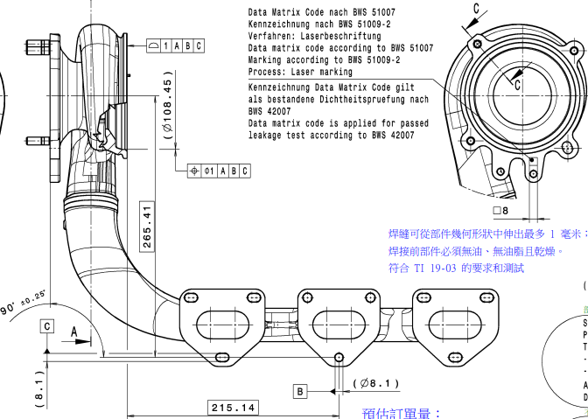
Drawing 圖面 ~ Image 照片 |  |  |  |  |  |  |  |  |  | NA | Không áp dụng/ Not applicable
 |  |  |  |  |  |  |  |  |  | ∆ | Đang thảo luận/ In Discusion
 |  |  |  |  |  |  |  |  |  | Mặt đo lường/ Measured surface
 |  |  |  |  |  |  |  |  |  | □ | Gia công đến gia công/ Machining to machining
 |  |  |  |  |  |  |  |  |  | ○ | Phôi đến gia công/ casting to machining
 |  |  |  |  |  |  |  |  |  | ● | F
 |  |  |  |  |  |  |  |  |  | Phân loại đặc tính/ Classified Char.
 |  |  |  |  |  |  |  |  |  | Ο | OTC: Đặc tính dung sai khác/ Other Toleranced Characteristics
 |  |  |  |  |  |  |  |  |  |  | Special characteristic wich have to be considered in FMEA and process planning
 |  |  |  |  |  |  |  |  |  |  | Special characteristic for capabilitystudies
Circle number | Content check 檢查項目 |  | Specification |  |  | Unit | Measured surface | Classified Char. | Tool check 測定工具 |  |  |  | Judged 判定
 | Characteristic | Symbol on drawing | Nominal | Lower tol | Upper tol
 |  |  |  |  |  |  |  |  | Purpose
1 | Length Chiều dài | Basic dimesion Kích thước cơ bản | 135.320 | -0.500 | 0.500 | mm |  |  | CMM Máy đo 3D |  |  |  | NG
2 | Profile of a surface Biên dạng mặt |  | 1.000 | -1.000 | 0.000 | mm |  |  | CMM Máy đo 3D |  |  |  | OK
3 | Position Vị trí |  | 1.000 | -1.000 | 0.000 | mm |  |  | CMM Máy đo 3D |  |  |  | OK
4 | Length Chiều dài | Basic dimesion Kích thước cơ bản | 265.410 | -0.500 | 0.500 | mm |  |  | CMM Máy đo 3D |  |  |  | NG
5 | Angle Góc | Specified tolerance Dung sai cụ thể | 90.000 | -0.250 | 0.250 | Degree |  |  | CMM Máy đo 3D |  |  |  | NG
6 | Length Chiều dài | Basic dimesion Kích thước cơ bản | 215.140 | -0.500 | 0.500 | mm |  |  | CMM Máy đo 3D |  |  |  | NG
7 | Depth Độ sâu |  | 3.000 | -1.000 | 0.000 | mm |  |  | Caliper Thước kẹp |  |  |  | NG
8-1 | Height Chiều cao | Specified tolerance Dung sai cụ thể | 24.000 | -1.800 | 1.800 | mm |  |  | Caliper Thước kẹp |  |  |  | NG
8-2 | Height Chiều cao | Specified tolerance Dung sai cụ thể | 24.000 | -1.800 | 1.800 | mm |  |  | Caliper Thước kẹp |  |  |  | NG
8-3 | Height Chiều cao | Specified tolerance Dung sai cụ thể | 24.000 | -1.800 | 1.800 | mm |  |  | Caliper Thước kẹp |  |  |  | NG
9-1 |  |  |  |  |  |  |  |  |  |  |  |  | OK
9-2 |  |  |  |  |  |  |  |  |  |  |  |  | OK
9-3 |  |  |  |  |  |  |  |  |  |  |  |  | OK
10 | Angle Góc | Specified tolerance Dung sai cụ thể | 90.000 | -0.250 | 0.250 | Degree |  |  | CMM Máy đo 3D |  |  |  | NG
11-1 | Depth Độ sâu mối hàn | Specified tolerance Dung sai cụ thể | 3.000 | 0.000 | 0.800 | mm |  |  |  |  |  |  | NG
11-2 | Width Bề rộng mối hàn | Specified tolerance Dung sai cụ thể | 1.000 | -1.000 | 0.000 | mm |  |  |  |  |  |  | OK
12 | Cleanliness Độ sạch | According to BWS 42001 |  |  |  |  |  |  | Cleanliness machine Máy độ sạch |  |  |  | OK
13 | Leak tighness Kín khí | According to BWS 42007 |  |  |  |  |  |  | Leak tighness machine Máy kín khí |  |  |  | OK
14 | Material Vật liệu |  |  |  |  |  |  |  | Spectrometer Máy quang phổ |  |  |  | OK

